genitore intervistato
Uso CAM | no

 | Valori
Etichette di riga | Somma di NumBase | %
madre | 49 | 64.47%
padre | 27 | 35.53%
Importo totale | 76 | 100.00%

 |  |  |  | uso CAM
 |  |  |  | sì | no
 |  |  | madre | 55 | 49 | 104
 |  |  | padre | 16 | 27 | 43

 |  |  | The two-tailed P value equals 0.1032

titolo studio padre
Titolo di studio padre
Uso CAM | no
 |  |  | - | 1 | 0.68%
 | Valori |  | elementare | 3 | 2.04%
Etichette di riga | Somma di NumBase | % | media | 57 | 38.78%
- | 1 | 1.32% | superiore | 56 | 38.10%
elementare | 3 | 3.95% | laurea | 25 | 17.01%
media | 30 | 39.47% | terzo livello | 5 | 3.40%
superiore | 29 | 38.16%
terzo livello | 2 | 2.63%
laurea | 11 | 14.47%
Importo totale | 76 | 100.00%

 |  |  |  |  | uso CAM
 |  |  |  |  | sì | no
 |  |  | titolo studio padre | ignoto | 0 | 1
 |  |  |  | elementare | 0 | 3
 |  |  |  | media | 27 | 30
 |  |  |  | superiore | 27 | 29
 |  |  |  | laurea | 14 | 11
 |  |  |  | terzo livello | 3 | 2

 |  |  |  | p= 0.9073469

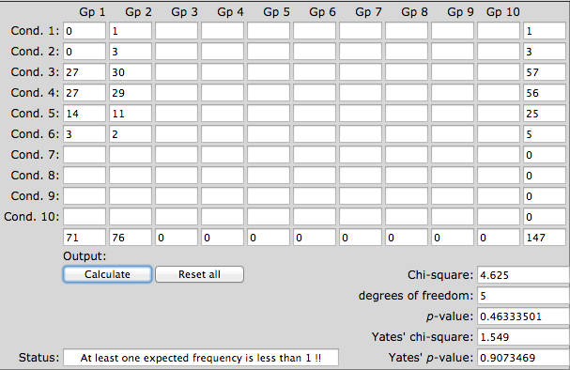

 |  |  |  |  |  |  | elem- medie
 |  |  |  |  |  |  | superiore
 |  |  |  |  |  |  | laurea o più

 |  |  |  |  |  |  | titolo studio genitori |  | madre |  | padre
 |  |  |  |  |  |  |  |  | n | % | n | %
 |  |  |  |  |  |  | 1 | medie
 |  |  |  |  |  |  | 2 | superiori
 |  |  |  |  |  |  | 3 | laurea

 |  |  |  |  |  |  | tit studio madre più titolo padre

occupazione padre
Uso CAM | no

Condizione lavorativa padre
 | uso CAM sì | uso CAM no | uso CAM no
assente | 0 | 1
disoccupato | 3 | 7
occupato | 68 | 66
pensionato | 0 | 2 | 0
 | Valori
Etichette di riga | Somma di NumBase | %
- | 1 | 1.32%
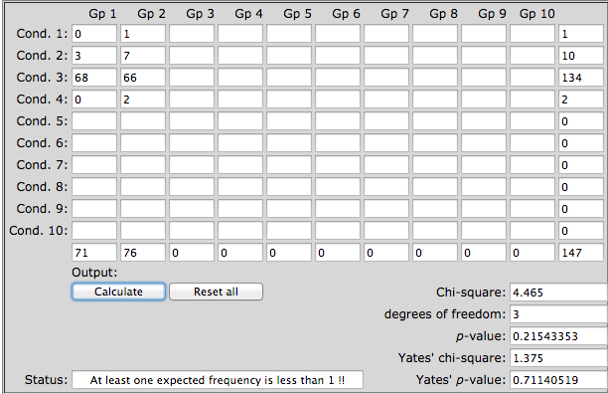
disoccupato | 7 | 9.21%
occupato | 66 | 86.84%
pensionato | 2 | 2.63%
Importo totale | 76 | 100.00% |  |  | uso CAM
 |  |  |  |  | sì | no
 |  |  | condizione lavorativa padre | assente | 0 | 1
 |  |  |  | disoccupato | 3 | 7
 |  |  |  | occupato | 68 | 66
 |  |  |  | pensionato | 0 | 2 | p=0,71140519

Professione padre
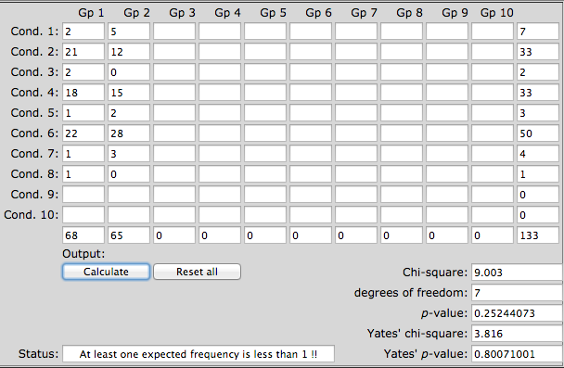

 |  |  |  |  | uso CAM
 |  |  |  |  | sì | no
 |  |  | professione padre | dirigente | 2 | 5
 |  |  |  | impiegato | 21 | 12
 |  |  |  | insegnante | 2 | 0
 |  |  |  | libero professionista | 18 | 15
 |  |  |  | medico | 1 | 2
 |  |  |  | operaio | 22 | 28
 |  |  |  | forze dell'ordine | 1 | 3
 |  |  |  | professionista sanitario | 1 | 0

 |  |  |  | p=0,80071001

età madre
Uso CAM | no

 | Valori
Etichette di riga | soggetti | Media di età madre | Dev. standard pop | % | Min di età madre | Max di età madre
24 | 1 | 24 | 0 | 0.78% | 24 | 24
Età madre
26 | 2 | 26 | 0 | 1.70% | 26 | 26 |  |  | uso CAM
28 | 1 | 28 | 0 | 0.91% | 28 | 28 |  |  | sì | no
29 | 1 | 29 | 0 | 0.95% | 29 | 29 | età madre | 24 | 0 | 1
30 | 2 | 30 | 0 | 1.96% | 30 | 30 |  | 26 | 0 | 2
32 | 1 | 32 | 0 | 1.05% | 32 | 32 |  | 28 | 0 | 1
34 | 3 | 34 | 0 | 3.33% | 34 | 34 |  | 29 | 1 | 1
35 | 4 | 35 | 0 | 4.57% | 35 | 35 |  | 30 | 0 | 2
36 | 3 | 36 | 0 | 3.53% | 36 | 36 |  | 31 | 2 | 0
37 | 4 | 37 | 0 | 4.84% | 37 | 37 |  | 32 | 2 | 1
38 | 7 | 38 | 0 | 8.69% | 38 | 38 |  | 33 | 2 | 0
39 | 4 | 39 | 0 | 5.10% | 39 | 39 |  | 34 | 1 | 3
40 | 5 | 40 | 0 | 6.53% | 40 | 40 |  | 35 | 7 | 4
41 | 5 | 41 | 0 | 6.70% | 41 | 41 |  | 36 | 3 | 3
42 | 5 | 42 | 0 | 6.86% | 42 | 42 |  | 37 | 5 | 4
43 | 5 | 43 | 0 | 7.02% | 43 | 43 |  | 38 | 6 | 7
44 | 5 | 44 | 0 | 7.19% | 44 | 44 |  | 39 | 5 | 4
45 | 4 | 45 | 0 | 5.88% | 45 | 45 |  | 40 | 7 | 5
46 | 2 | 46 | 0 | 3.01% | 46 | 46 |  | 41 | 4 | 5
47 | 4 | 47 | 0 | 6.14% | 47 | 47 |  | 42 | 5 | 5
49 | 3 | 49 | 0 | 4.80% | 49 | 49 |  | 43 | 7 | 5
50 | 2 | 50 | 0 | 3.27% | 50 | 50 |  | 44 | 3 | 5
52 | 1 | 52 | 0 | 1.70% | 52 | 52 |  | 45 | 3 | 4
53 | 1 | 53 | 0 | 1.73% | 53 | 53 |  | 46 | 0 | 2
54 | 1 | 54 | 0 | 1.76% | 54 | 54 |  | 47 | 1 | 4
Importo totale | 76 | 40.276315789 | 6.2462592684 | 100.00% | 24 | 54 |  | 48 | 1 | 0
 |  |  |  |  |  |  |  | 49 | 1 | 3
 |  |  |  |  |  |  |  | 50 | 0 | 2
 |  |  |  |  |  |  |  | 51 | 1 | 0
 |  |  |  |  |  |  |  | 52 | 1 | 1
 |  |  |  |  |  |  |  | 53 | 0 | 1
 |  |  |  |  |  |  |  | 54 | 0 | 1
 |  |  |  |  |  |  |  | 55 | 2 | 0
 |  |  |  |  |  |  |  | 57 | 1 | 0

 |  |  |  |  |  |  |  |  | P=p-value is 0.59612

titolo studio madre
Uso CAM | no

Titolo di studio madre
 | Valori
Etichette di riga | soggetti | Somma di NumBase
elementare | 2 | 2.63%
media | 18 | 23.68%
superiore | 34 | 44.74%
laurea | 22 | 28.95%
Importo totale | 76 | 100.00%

 |  |  |  |  |  |  | Excel Fomula

 |  |  |  | uso CAM |  |  |  | uso CAM
 |  |  |  | sì | no |  |  | sì | no
 |  |  | elementare | 0 | 2 | 1.36% | elementare | 0.96598639456 | 1.0340136054 | 0.013605442177
 |  |  | media | 13 | 18 | 21.09% | media | 14.972789116 | 16.027210884 | 0.21088435374
 |  |  | superiore | 33 | 34 | 45.58% | superiore | 32.360544218 | 34.639455782 | 0.45578231293
 |  |  | laurea | 24 | 22 | 31.29% | laurea | 22.217687075 | 23.782312925 | 0.31292517007
 |  |  | terzo livello | 1 | 0 | 0.68% | terzo livello | 0.48299319728 | 0.51700680272 | 0.0068027210884
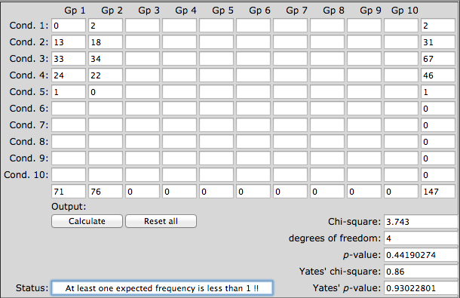
 |  |  | p = 0.93022801 |  |  |  | P-value | 0.44196101288

P | 0.45789570

 | sì | no
elementare | 0 | 2 |  | 0.88524590164 | 1.1147540984
media | 13 | 18 |  | 13.721311475 | 17.278688525
superiore | 33 | 34 |  | 29.655737705 | 37.344262295
laurea | 24 | 22 |  | 20.360655738 | 25.639344262
terzo livello | 1 | 0 |  | 0.44262295082 | 0.55737704918
 | 6 | 7 |  | 5.7540983607 | 7.2459016393
 | 10 | 19 |  | 12.836065574 | 16.163934426
 | 21 | 34 |  | 24.344262295 | 30.655737705
 |  |  |  | 0 | 0
 |  |  |  | 0 | 0
 |  |  |  | 0 | 0
 |  |  |  | 0 | 0
 |  |  |  | 0 | 0
 |  |  |  | 0 | 0
 |  |  |  | 0 | 0
 |  |  |  | 0 | 0
 |  |  |  | 0 | 0

occupazione madre
Uso CAM | si

Condizione lavorativa madre
 | Valori
Etichette di riga | Somma di NumBase | %
casalinga | 12 | 16.90%
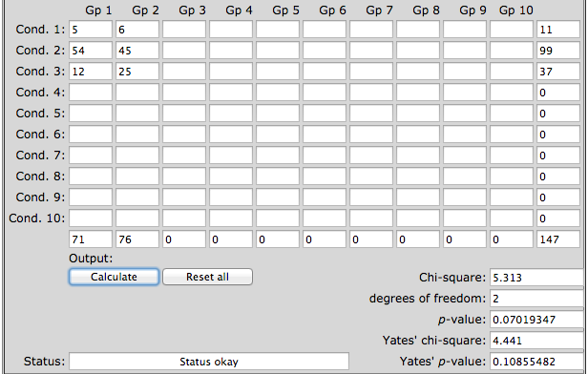
disoccupata | 5 | 7.04%
occupata | 54 | 76.06% |  |  | uso CAM
dirigente | 1 | 1.41% |  |  | sì | no
educatore, assistente sociale | 2 | 2.82% | condizione lavorativa madre | assente | 0 | 0
impiegata | 17 | 23.94% |  | disoccupato | 5 | 6
insegnante | 7 | 9.86% |  | occupato | 54 | 45
libera professionista | 10 | 14.08% |  | casalinga | 12 | 25
medico | 1 | 1.41%
operaia | 12 | 16.90% |  | p=0.10855482
professione sanitaria | 4 | 5.63%
Importo totale | 71 | 100.00%

Professione madre
 |  |  |  |  | uso CAM
 |  |  |  |  | sì | no
 |  |  |  | dirigente | 1 | 1
 |  |  |  | impiegata | 17 | 17
 |  |  |  | insegnante | 7 | 4
 |  |  |  | libera professionista | 10 | 6
 |  |  |  | medico | 1 | 0
 |  |  |  | operaia | 12 | 11
 |  |  |  | educatrice/assistente sociale | 2 | 0
 |  |  |  | professionista sanitaria | 4 | 6

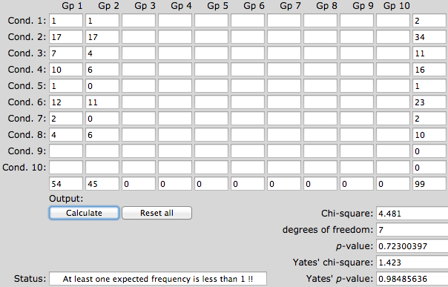
 |  |  |  | p=0.98485636

numero di figli
Uso CAM | no
numero di figli
 | Valori
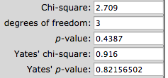
Etichette di riga | Somma di NumBase | Somma di NumBase2
1 | 22 | 28.95%
2 | 38 | 50.00% |  |  | uso CAM
3 | 14 | 18.42% |  |  | sì | no
4 | 2 | 2.63% | numero figli | 1 | 20 | 22
Importo totale | 76 | 100.00% |  | 2 | 41 | 38
 |  |  |  | 3 | 10 | 14
 |  |  |  | 4 | 0 | 2

numero di figli nel nucleo familiare

frequenza annua patologie
numero annuo patologie
Uso CAM | no
 |  |  |  | frequenza patologie |  |  |  | frequenza patologie |  |  |  |  | malattie più frequenti raggruppate
 | Valori |  |  | uso CAM |  |  |  | uso CAM |  |  |  |  | ORL | orl
Etichette di riga | Somma di NumBase | % |  | sì | no |  |  | sì | no |  |  |  | ORL
ALTRO | 1 | 1.32% | nessuna patologia | 5 | 11 | 16 (10,88%) | 0 | 5 | 11 |  |  |  | ORL
FEBBRE/INFLUENZA | 20 | 26.32% | meno di 6 | 54 | 57 | 111 (75,51%) | 1 | 12 | 11 |  |  |  | ALTRO
GI | 10 | 13.16% | più di 6 | 12 | 8 | 20 (13,61%) | 2 | 23 | 22 |  |  |  | ORL
NESSUNO | 11 | 14.47% |  |  |  |  | 3 | 7 | 11 |  |  |  | ORL
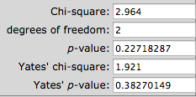
ORL | 28 | 36.84% |  |  |  |  | 4 | 7 | 8 |  |  |  | ALTRO
ORL/GI | 6 | 7.89% |  |  |  |  | 5 | 5 | 5 |  |  |  | ORL
Importo totale | 76 | 100.00% |  |  |  |  | 6 | 2 | 1 |  |  |  | ALTRO
 |  |  |  |  |  |  | 7 | 3 | 0 |  |  |  | ORL
 |  |  |  |  |  |  | 8 | 1 | 0 |  |  |  | ALTRO
 |  |  |  |  |  |  | 10 | 4 | 5 |  |  |  | ORL
 |  |  |  |  |  |  | 12 | 1 | 1 |  |  |  | ALTRO
 |  |  |  |  |  |  | 15 | 1 | 0 |  |  |  | ALTRO
 |  |  |  |  |  |  | 20 | 0 | 1 |  |  |  | ALTRO
 |  |  |  |  |  |  |  |  |  |  |  |  | ORL
 |  |  |  |  |  |  |  |  |  |  |  |  | ORL
patologie più frequenti
 |  |  |  |  |  |  |  |  |  |  |  |  | ORL
 |  |  |  | uso CAM |  |  |  |  |  |  |  |  | ALTRO
 |  |  |  | sì | no |  |  |  |  |  |  |  | ALTRO
 |  |  | ALTRO | 1 | 1 |  |  |  |  |  |  |  | ALTRO
 |  |  | FEBBRE/INFLUENZA | 8 | 20 |  |  |  |  |  |  |  | ORL
 |  |  | GI | 12 | 10 |  |  |  |  |  |  |  | ORL
 |  |  | NESSUNO | 5 | 11 |  |  |  |  |  |  |  | ORL
 |  |  | ORL | 41 | 28 |  |  |  |  |  |  |  | ORL
 |  |  | ORL/GI | 4 | 6 |  |  |  |  |  |  |  | ORL
 |  |  |  |  |  |  |  |  |  |  | si | no | ORL
 |  |  |  |  |  |  |  |  |  | ORL | 45 | 34 | ALTRO
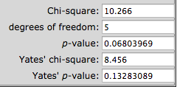
 |  |  |  |  |  |  |  |  |  | no ORL | 21 | 31 | ORL
 |  |  |  |  |  |  |  |  |  |  |  |  | ORL
 |  |  |  |  |  |  |  |  |  |  |  |  | ALTRO
 |  |  |  |  |  |  |  |  |  |  |  |  | ALTRO
 |  |  |  |  |  |  |  |  |  |  |  |  | ORL
 |  |  |  |  |  |  |  |  |  |  |  |  | ALTRO
 |  |  |  |  |  |  |  |  |  |  |  |  | ALTRO
 |  |  |  |  |  |  |  |  |  |  |  |  | ORL
 |  |  |  |  |  |  |  |  |  |  |  |  | ORL
 |  |  |  |  |  |  |  |  |  |  |  |  | ALTRO
 |  |  |  |  |  |  |  |  |  |  |  |  | ALTRO
 |  |  |  |  |  |  |  |  |  |  |  |  | ORL
 |  |  |  |  |  |  |  |  |  |  |  |  | ORL
 |  |  |  |  |  |  |  |  |  |  |  |  | ORL
 |  |  |  |  |  |  |  |  |  |  |  |  | ALTRO
 |  |  |  |  |  |  |  |  |  |  |  |  | ALTRO
 |  |  |  |  |  |  |  |  |  |  |  |  | ALTRO
 |  |  |  |  |  |  |  |  |  |  |  |  | ORL
 |  |  |  |  |  |  |  |  |  |  |  |  | ORL
 |  |  |  |  |  |  |  |  |  |  |  |  | ALTRO
 |  |  |  |  |  |  |  |  |  |  |  |  | ALTRO
 |  |  |  |  |  |  |  |  |  |  |  |  | ORL
 |  |  |  |  |  |  |  |  |  |  |  |  | ALTRO
 |  |  |  |  |  |  |  |  |  |  |  |  | ALTRO
 |  |  |  |  |  |  |  |  |  |  |  |  | ALTRO
 |  |  |  |  |  |  |  |  |  |  |  |  | ORL
 |  |  |  |  |  |  |  |  |  |  |  |  | ALTRO
 |  |  |  |  |  |  |  |  |  |  |  |  | ORL
 |  |  |  |  |  |  |  |  |  |  |  |  | ALTRO
 |  |  |  |  |  |  |  |  |  |  |  |  | ORL
 |  |  |  |  |  |  |  |  |  |  |  |  | ORL
 |  |  |  |  |  |  |  |  |  |  |  |  | ALTRO
 |  |  |  |  |  |  |  |  |  |  |  |  | ALTRO
 |  |  |  |  |  |  |  |  |  |  |  |  | ORL
 |  |  |  |  |  |  |  |  |  |  |  |  | ALTRO
 |  |  |  |  |  |  |  |  |  |  |  |  | ORL
 |  |  |  |  |  |  |  |  |  |  |  |  | ORL
 |  |  |  |  |  |  |  |  |  |  |  |  | ORL
 |  |  |  |  |  |  |  |  |  |  |  |  | ALTRO
 |  |  |  |  |  |  |  |  |  |  |  |  | ORL
 |  |  |  |  |  |  |  |  |  |  |  |  | ALTRO
 |  |  |  |  |  |  |  |  |  |  |  |  | ALTRO
 |  |  |  |  |  |  |  |  |  |  |  |  | ORL
 |  |  |  |  |  |  |  |  |  |  |  |  | ALTRO
 |  |  |  |  |  |  |  |  |  |  |  |  | ORL
 |  |  |  |  |  |  |  |  |  |  |  |  | ALTRO
 |  |  |  |  |  |  |  |  |  |  |  |  | ORL
 |  |  |  |  |  |  |  |  |  |  |  |  | ALTRO
 |  |  |  |  |  |  |  |  |  |  |  |  | ORL
 |  |  |  |  |  |  |  |  |  |  |  |  | ORL
 |  |  |  |  |  |  |  |  |  |  |  |  | ALTRO
 |  |  |  |  |  |  |  |  |  |  |  |  | ORL
 |  |  |  |  |  |  |  |  |  |  |  |  | ORL
 |  |  |  |  |  |  |  |  |  |  |  |  | ALTRO
 |  |  |  |  |  |  |  |  |  |  |  |  | ALTRO
 |  |  |  |  |  |  |  |  |  |  |  |  | ALTRO
 |  |  |  |  |  |  |  |  |  |  |  |  | ALTRO
 |  |  |  |  |  |  |  |  |  |  |  |  | ALTRO
 |  |  |  |  |  |  |  |  |  |  |  |  | ORL
 |  |  |  |  |  |  |  |  |  |  |  |  | ALTRO
 |  |  |  |  |  |  |  |  |  |  |  |  | ALTRO
 |  |  |  |  |  |  |  |  |  |  |  |  | ORL
 |  |  |  |  |  |  |  |  |  |  |  |  | ORL
 |  |  |  |  |  |  |  |  |  |  |  |  | ALTRO
 |  |  |  |  |  |  |  |  |  |  |  |  | ORL
 |  |  |  |  |  |  |  |  |  |  |  |  | ORL
 |  |  |  |  |  |  |  |  |  |  |  |  | ORL
 |  |  |  |  |  |  |  |  |  |  |  |  | ORL
 |  |  |  |  |  |  |  |  |  |  |  |  | ORL
 |  |  |  |  |  |  |  |  |  |  |  |  | ORL
 |  |  |  |  |  |  |  |  |  |  |  |  | ORL
 |  |  |  |  |  |  |  |  |  |  |  |  | ALTRO
 |  |  |  |  |  |  |  |  |  |  |  |  | ALTRO
 |  |  |  |  |  |  |  |  |  |  |  |  | ALTRO
 |  |  |  |  |  |  |  |  |  |  |  |  | ALTRO
 |  |  |  |  |  |  |  |  |  |  |  |  | ALTRO
 |  |  |  |  |  |  |  |  |  |  |  |  | ALTRO
 |  |  |  |  |  |  |  |  |  |  |  |  | ALTRO
 |  |  |  |  |  |  |  |  |  |  |  |  | ALTRO
 |  |  |  |  |  |  |  |  |  |  |  |  | ORL
 |  |  |  |  |  |  |  |  |  |  |  |  | ALTRO
 |  |  |  |  |  |  |  |  |  |  |  |  | ORL
 |  |  |  |  |  |  |  |  |  |  |  |  | ALTRO
 |  |  |  |  |  |  |  |  |  |  |  |  | ALTRO
 |  |  |  |  |  |  |  |  |  |  |  |  | ORL
 |  |  |  |  |  |  |  |  |  |  |  |  | ALTRO
 |  |  |  |  |  |  |  |  |  |  |  |  | ORL
 |  |  |  |  |  |  |  |  |  |  |  |  | ORL
 |  |  |  |  |  |  |  |  |  |  |  |  | ORL
 |  |  |  |  |  |  |  |  |  |  |  |  | ALTRO
 |  |  |  |  |  |  |  |  |  |  |  |  | ALTRO
 |  |  |  |  |  |  |  |  |  |  |  |  | ORL
 |  |  |  |  |  |  |  |  |  |  |  |  | ALTRO
 |  |  |  |  |  |  |  |  |  |  |  |  | ORL
 |  |  |  |  |  |  |  |  |  |  |  |  | ALTRO
 |  |  |  |  |  |  |  |  |  |  |  |  | ORL
 |  |  |  |  |  |  |  |  |  |  |  |  | ORL
 |  |  |  |  |  |  |  |  |  |  |  |  | ORL
 |  |  |  |  |  |  |  |  |  |  |  |  | ORL
 |  |  |  |  |  |  |  |  |  |  |  |  | ALTRO
 |  |  |  |  |  |  |  |  |  |  |  |  | ORL
 |  |  |  |  |  |  |  |  |  |  |  |  | ORL
 |  |  |  |  |  |  |  |  |  |  |  |  | ORL
 |  |  |  |  |  |  |  |  |  |  |  |  | ALTRO
 |  |  |  |  |  |  |  |  |  |  |  |  | ORL
 |  |  |  |  |  |  |  |  |  |  |  |  | ORL
 |  |  |  |  |  |  |  |  |  |  |  |  | ORL
 |  |  |  |  |  |  |  |  |  |  |  |  | ORL
 |  |  |  |  |  |  |  |  |  |  |  |  | ALTRO
 |  |  |  |  |  |  |  |  |  |  |  |  | ALTRO
 |  |  |  |  |  |  |  |  |  |  |  |  | ORL
 |  |  |  |  |  |  |  |  |  |  |  |  | ORL
 |  |  |  |  |  |  |  |  |  |  |  |  | ORL
 |  |  |  |  |  |  |  |  |  |  |  |  | ORL
 |  |  |  |  |  |  |  |  |  |  |  |  | ALTRO
 |  |  |  |  |  |  |  |  |  |  |  |  | ORL
 |  |  |  |  |  |  |  |  |  |  |  |  | ALTRO
 |  |  |  |  |  |  |  |  |  |  |  |  | ORL

patologie trattate
Uso CAM | si

 | Valori
Etichette di riga | Somma di NumBase | Somma di NumBase2
- | 2 | 2.82%
altro | 1 | 1.41%
gi | 1 | 1.41%
immuno | 5 | 7.04%
patologie trattate con CAM
immuno/orl | 14 | 19.72%
orl | 41 | 57.75% | orl | 41
orl/gi | 3 | 4.23% | immuno/orl | 14
NPI | 4 | 5.63% | orl/gi | 3
Importo totale | 71 | 100.00% | gi | 1
 |  |  | immuno | 5
 |  |  | NPI | 4
 |  |  | altro | 1

ORL | 58 | 81.69%
NPI | 4 | 5.63%
immuno | 19 | 26.76%
gi | 4 | 5.63%
altro | 3 | 4.23%

soddisfazione CAM
Uso CAM | si

 | Valori
Etichette di riga | Somma di NumBase | &
 | 2 | 2.82%
mai | 14 | 19.72%
nella maggior parte dei casi | 42 | 59.15%
qualche volta | 13 | 18.31%
Importo totale | 71 | 100.00%

soddisfazione all'udo di CAM

 |  | mai | 14
 |  | nella maggior parte dei casi | 42
 |  | qualche volta | 13

Complementare o alternativo
Uso CAM | si

 | Valori
Etichette di riga | Somma di NumBase | %
in alternativa | 42 | 59.15%
insieme | 29 | 40.85%
Importo totale | 71 | 100.00% | in alternativa | 42
 |  |  | insieme | 29

insieme o in alternativa

maggiore efficacia
Uso CAM | si
maggiore efficacia
 | Valori
Etichette di riga | soggetti | %
 | 17 | 23.94%
la medicina alternativa | 9 | 12.68%
la medicina convenzionale | 45 | 63.38%
Importo totale | 71 | 100.00%

insuccesso CAM
Uso CAM | si

 | Valori
Etichette di riga | Somma di NumBase | %
 | 5 | 7.04%
altro tentativo con la medicina non convenzionale | 10 | 14.08%
medicine convenzionali | 56 | 78.87%
Importo totale | 71 | 100.00%

insuccesso CAM

prescrizione medica
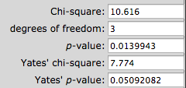
Uso CAM | no
 |  |  |  | uso CAM
 | Valori |  |  | sì | no
Etichette di riga | soggetti | % | dipende dalla patologia per la quale si utilizzano | 15 | 7
dipende dalla patologia per la quale si utilizzano | 7 | 9.21% | no | 9 | 12
no | 12 | 15.79% | sì, sempre | 47 | 49
non lo so | 8 | 10.53% | non lo so | 0 | 8
sì, sempre | 49 | 64.47%
risultati | 76 | 100.00%

effetti collaterali
Uso CAM | si

 | Valori
Etichette di riga | soggetti | %
no | 68 | 95.77%
si | 3 | 4.23%
insonnia | 1 | 1.41%
munostim: rush cutaneo e croste | 1 | 1.41%
valeriana: stordimento | 1 | 1.41%
Importo totale | 71 | 100.00%

 |  |  | no | 68
 |  |  | si | 3
 |  |  | insonnia | 1
 |  |  | munostim: rush cutaneo e croste | 1
 |  |  | valeriana: stordimento | 1

utilizzo futuro
Uso CAM | si

 | Valori
Etichette di riga | soggetti | %
no | 7 | 9.86% |  |  | benefici CAM
non so | 3 | 4.23% |  |  | mai | sempre | qualche volta
si | 61 | 85.92% | utilizzo futuro | no | 6 | 0 | 1
Importo totale | 71 | 100.00% |  | non so |  | 3
 |  |  |  | si | 8 | 39 | 12

mai | 6 |  | 8
sempre | 0 | 3 | 39
qualche volta | 1 |  | 12
benefici e uso futuro
 | utilizzo futuro no | utilizzo futuro non so | utilizzo futuro si
mai | 6 |  | 8
sempre | 0 | 3 | 39
qualche volta | 1 |  | 12

costi CAM
Uso CAM | no

 | Valori
Etichette di riga | Somma di NumBase | %
no | 10 | 13.16%
non lo so | 37 | 48.68% |  |  | Uso CAM
sì | 29 | 38.16% |  |  | sì | no
Importo totale | 76 | 100.00% | cam costose? | no | 19 | 10
 |  |  |  | non lo so | 14 | 37
 |  |  |  | si | 38 | 29


 |  |  |  |  |  |  | http://www.quantpsy.org/chisq/chisq.htm

vaccini
Favorevole ai vaccini
 | Somma di NumBase | %
no | 1 | 1
sì | 146
Importo totale | 147
Uso CAM | (Tutto)

 | Valori
Etichette di riga | Somma di NumBase | % | Conteggio di Vaccinato
no | 1 | 0.68% | 1
sì | 146 | 99.32% | 146
Importo totale | 147 | 100.00% | 147

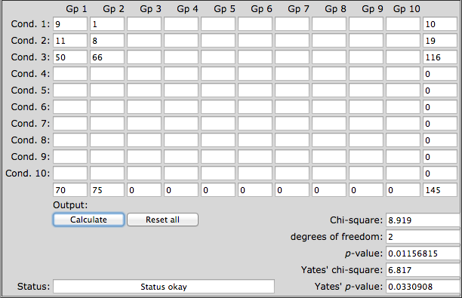
 |  | uso CAM
 |  | sì | no | http://www.quantpsy.org/chisq/chisq.htm
favorevole ai vaccini | no | 9 | 1
 | non sempre | 11 | 8
 | sì | 50 | 66

